关系图
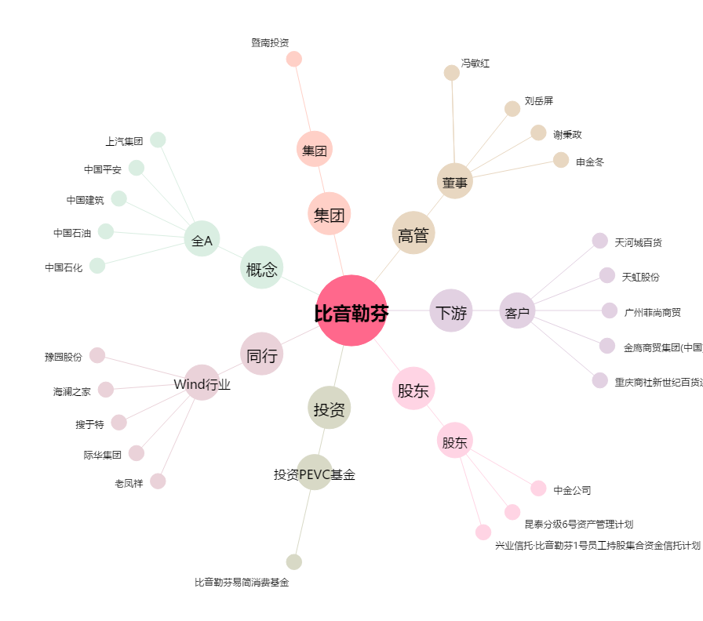
比音勒芬[002832.SZ] - 关系概览图

